1.1 TELEVISIO 70
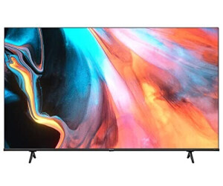
1.1 | Televisio per sobre mobiliari en sales petites | Espectactives | Ofertat | Observacions
 | Qualitat | 4K
 | Tecnologia pantalla | HDR,QLED
 | Resolució | 3840 x 2160 píxels
 | Tamany | 70"
 | Format de pantalla | 16_9
 | LED | Edge LED
 | Lluminositat | 300cd/m2
 | Format HDR suportat | Dolby Vision, HDR10, HDR HLG
 | Funcions d' Internet | Smart TV, HbbTV
 | Transmissions sense fil | wifi, Bluetooth
 | Versió HDMI | HDMI 2.0
 | Entrada HDMI | 3
 | Port USB 2.0: | 2
 | Connexió de xarxa Ethernet | 1
 | Color del marc | Negre
 | Potes | Si
 | Marca (oferta aquesta o equivalent) | HISENSE
 | Model (oferta aquest o equivalent) | 70E7HQ

1.2 TELEVISIO 55

1.2 | Televisio per posar sobre suport de rodes | Espectactives | Ofertat | Observacions
 | Qualitat | 4k
 | Tecnologia pantalla | HDR
 | Resolució | 3840 x 2160 Pixels
 | Tamany | 55''
 | Format de pantalla | 16_9
 | LED | Tipus de visualitzador
 | Lluminositat | 350 cd / m²
 | Format de video i audio suportat | AVI,M-JPEG,MKV,MP4,MPEG,MPEG2-PS,MPEG2-TS,MPG AAC,AC3,LPCM,MP3,WMA
 | Versió HDMI | HDMI 2.0
 | Entrada HDMI | 3
 | Port USB 2.0 | 1
 | Connexió de xarxa Ethernet | 1
 | Color del marc | Negre
 | Marca (oferta aquesta o equivalent) | NEC
 | Model (oferta aquest o equivalent) | MULTISYNC E558

1.3 TELEVISIO 85
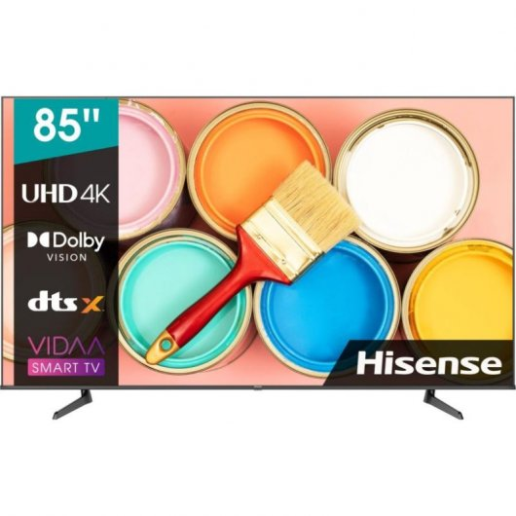
1.3 | Televisio per sobre mobiliari en sales grans | Espectactives | Ofertat | Observacions
 | Qualitat | 4K
 | Tecnologia pantalla | Televisor intel·ligent UHD
 | Resolució | 3840x2160
 | Tamany | 85''
 | Format de pantalla | 16_9
 | LED | Tecnologia del panell
 | Lluminositat | 400cd/m2
 | Format HDR suportat | Dolby Vision,High Dynamic Range 10 (HDR10),High Dynamic Range 10+ (HDR10 Plus),Hybrid Log-Gamma (HLG)
 | Funcions d' Internet | Smart TV, HbbTV
 | Transmissions sense fil | wifi, Bluetooth
 | Entrada HDMI | 3
 | Port USB | 1
 | Connexió de xarxa Ethernet | IEEE 802.11a/b/g/n/ac-2.4G,5G
 | Color del marc | Negre
 | Potes | Si
 | Marca (oferta aquesta o equivalent) | HISENSE
 | Model (oferta aquest o equivalent) | 85A6BG

1.4 SUPORT MOBIL AMB RODES
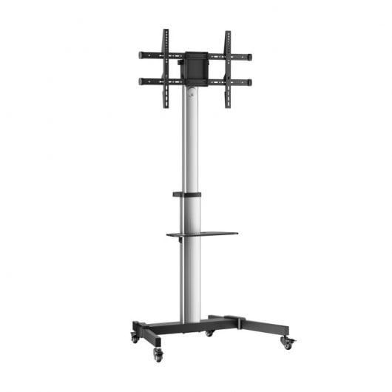
1.4 | Suport mòbil amb rodes per a televisió | Espectactives | Ofertat | Observacions
 | VESA Màxim | 600x400mm (Compatible amb VESA de 200×200, 300×200, 400×200, 300×300, 400×300, 400×400, 600x400mm)
 | Sistema de passacables | si
 | Rang d'ajust per a l'alçada del suport TV | 1200-1600mm
 | Càrrega Minima | 50kg
 | Marca (oferta aquesta o equivalent) | Aisens
 | Model (oferta aquest o equivalent) | FT86TRE-197

1.5 TAULA DE VIDEO
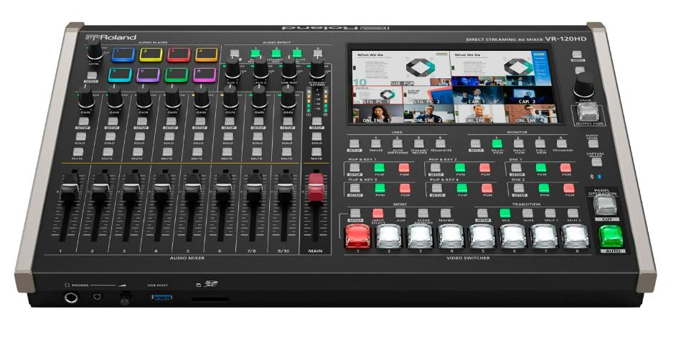
1.5 | Taula de video auditoris | Espectactives | Ofertat | Observacions
 | Canals | 12
 | Num de control PTZ de càmeres | 12
 | Senyal | HDMI, SDI
 | Sortides | HDMI, SDI
 | Num de sortides | 8
 | Sortides d’àudio | Analògica, Digital
 | Resolució | 625i / 525i - SD 1280x720 - HD 1920x1080 - HD
 | Resolució Max. VESA | 800x600 - SVGA 1024x768 - XGA 1280x1024 - SXGA 1366x768 - WXGA 1400x1050 - SXGA+ 1600x1200 - UXGA 1920x1200 - WUXGA
 | Tipus | HDMI, SDI
 | Àudio: | Analògic, Digital
 | Sortida streaming | USB-C
 | Sortida streaming | Ethernet
 | Marca (oferta aquesta o equivalent) | ROLAND
 | Model (oferta aquest o equivalent) | VR-120HD

1.6 CAMERES
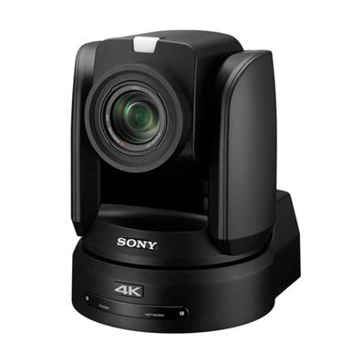
1.6 | Càmeres auditoris | Espectactives | Ofertat | Observacions
 | Qualitat | PTZ 4k
 | Sistema de senyal | 2160/29,97p, 1080/59,94p, 1080/59,94i, 720/59,94p, 2160/25p, 1080/50p, 1080/50i, 720/50p, 2160/23,98p, 1080/23,98p
 | Il·luminació mínima | 1,7 lx
 | Resolució horitzontal | 1800 línies de TV (en sortida 3G-SDI) (centre)
 | Velocitat d’obturació | 1/10 000 s a 1/8 (59,94/29,97), 1/10 000 s a 1/6 (50/25/23,98)
 | Control d’exposició | Automàtic, Manual, Mode prioritat Retroiluminació, Focus
 | Zoom òptic | 12x
 | Sistema d’enfoc | Automàtic / Manual
 | Sortida de vídeo 4k | Dual Link 3G-SDI (solo 2SI) x2 y HDMI
 | Sortida de vídeo HD | 3G-SDI x4 y HDMI
 | Marca (oferta aquesta o equivalent) | SONY
 | Model (oferta aquest o equivalent) | BRC-X1000/AC

1.8 PANTALLA PAPEROGRAF
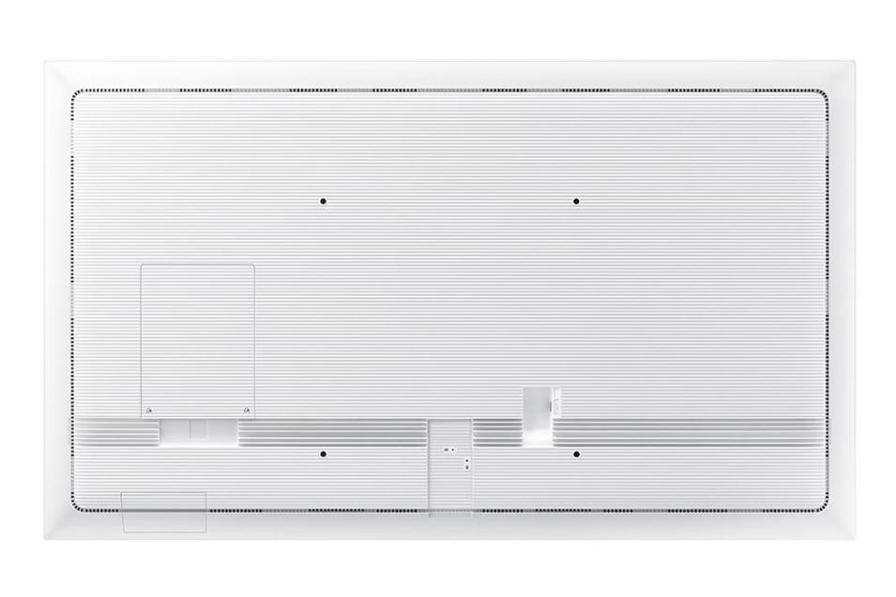
1.7 | Pantalla digital | Espectactives | Ofertat | Observacions
 | Monitor tamany | 55
 | Resolució | UHD
 | Contrast | 4000_1
 | Entrades | (Basic) HDMI 1, DP 1, (With Tray) HDMI 1, USB, (Basic) USB 1, (With Tray) USB 2, USB External (In/Out) 1
 | Tipus | Flip Chart Digital
 | Tecnologia tàctil | IR alta precisió
 | Format | 16_9
 | Lluminositat | 350
 | Sortides | 1(Stereo Mini Jack), (Basic) Touch Out 1 (USB Upstream Type), (With Tray) Touch Out 1
 | Presentació Inhalambrica | Si
 | Tactil | Si
 | Orientació | Horitzontal i Vertical
 | Peana | Giratoria
 | Rodes | 4
 | Marca (oferta aquesta o equivalent) | Samsung
 | Model (oferta aquest o equivalent) | Flip PRO WM55

